컨셉) 플레이어 캐릭터
컨셉) 플레이어 캐릭터

Section 0. 목차

 | 1) 링크를 클릭하여 해당 Section으로 넘어갈 수 있습니다.
 |  | (1) Section 1. 개요 (A21 셀)

 |  | (2) Section 2. 게임 컨셉 (A25 셀)

Section 1. 개요

 | 1) 신규 뱀서류 게임에서 진행 할 플레이어 캐릭터의 컨셉에 대해 정리

Section 2. 플레이어블 캐릭터 종류

 | 1. 캐릭터 리스트
 |  | 1) 플레이어블 캐릭터는 다음과 같이 분류 된다. (캐릭터는 계속 추가 될 예정임.)
 |  |  | 분류 | 이름 | 기본 능력 | 예시 공격 이미지 | 기본 장착 스킬 | 등급별 강화 | 스킨 1 패시브 | 스킨 2 패시브
 |  |  | 단검 | 기본 단검 | 1) 사거리 : 하 2) 쿨타임 : 짧음 3) 공격 방식 : 2타 이상의 직선 방향 공격 진행 |   | 빠르게 찌르기 | 1) 일반 등급 (1) 이동속도 스탯 + 10% 2) 고급 등급 (1) 행운 + 10% 3) 희귀 등급 (1) '빠르게 찌르기'가 2타가 아닌 3타가 됩니다. 4) 고유 등급 (1) 모든 공격들이 적중 시에 0.1% 확률로 출혈 상태에 걸리게 합니다.

 |  |  | 직검 | 기본 직검 | 1) 사거리 : 중하 2) 쿨타임 : 짧음 3) 공격 방식 : 중하 범위를 케어하는 범위형 1타 공격 |  | 베기 | 1) 일반 등급 (1) 데미지 추가 +10% 2) 고급 등급 (1) 체력 +10% 3) 희귀 등급 (1) '베기'의 범위가 10% 더 늘어납니다. 4) 고유 등급 (1) 모든 공격들이 적중 시에 0.1% 확률로 검기가 날아갑니다.

 |  |  | 대검 | 기본 대검 | 1) 사거리 : 중상 2) 쿨타임 : 긺 3) 공격 방식 : 아래, 위를 순서대로 1타씩 공격 |  | 위/아래 베기 | 1) 일반 등급 (1) 방어력 + 10% 2) 고급 등급 (1) 쿨타임 + 10% 3) 희귀 등급 (1) 데미지 추가 + 10% 4) 고유 등급 (1) 공격으로 100번째 적이 사망 시마다 영구적으로 데미지가 0.1%씩 추가됩니다.

 |  |  | 둔기 | 기본 둔기 | 1) 사거리 : 중 2) 쿨타임 : 중 3) 공격 방식 : 자신을 중심으로 360도 방향의 지진파 공격 |  | 지진파 | 1) 일반 등급 (1) 방어력 + 10% 2) 고급 등급 (1) 체력 + 10% 3) 희귀 등급 (1) 쿨타임 + 10% 4) 고유 등급 (1) '지진파'에 적중한 적들은 0.1% 확률로 적들을 스턴 상태로 만듭니다.

 |  |  | 도끼 | 기본 도끼 | 1) 사거리 : 무제한 2) 쿨타임 : 긺 3) 공격 방식 : 도끼 투척 | 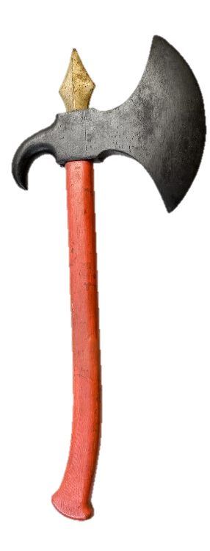 | 도끼 투척 | 1) 일반 등급 (1) 이동속도 스탯 + 10% 2) 고급 등급 (1) 데미지 추가 + 10% 3) 희귀 등급 (1) 투사체 속도 + 10% 4) 고유 등급 (1) 도끼 투척을 상/하/좌/우로 합니다.

 |  |  | 창 | 기본 창 | 1) 사거리 : 상 2) 쿨타임 : 긺 3) 공격 방식 : 일직선으로 긴 찌르기 공격 1회 진행 |  | 깊게 찌르기 | 1) 일반 등급 (1) 이동속도 스탯 +10% 2) 고급 등급 (1) 데미지 추가 + 10% 3) 희귀 등급 (1) '깊게 찌르기'로 5명 이상의 적들을 한 번에 죽였을 시 쿨타임이 0.05%씩 영구적으로 줄어듭니다. 4) 고유 등급 (1) '깊게 찌르기'가 1타가 아닌 2타를 합니다.

 |  |  | 마법구 | 기본 마법구 | 1) 사거리 : 무제한 2) 쿨타임 : 긺 3) 공격 방식 : 느린 3개의 투사체가 동시에 발사 |   | 매직 미사일 | 1) 일반 등급 (1) 경험치 추가 획득량 + 10% 2) 고급 등급 (1) 행운 + 10% 3) 희귀 등급 (1) 매직 미사일 발사의 투사체가 2개 더 늘어납니다. 4) 고유 등급 (1) 범위형 스킬들의 범위가 20% 늘어납니다.

 |  |  | 활 | 기본 활 | 1) 사거리 : 무제한 2) 쿨타임 : 중 3) 공격 방식 : 바라보는 방향으로 투사체 1회 발사 | 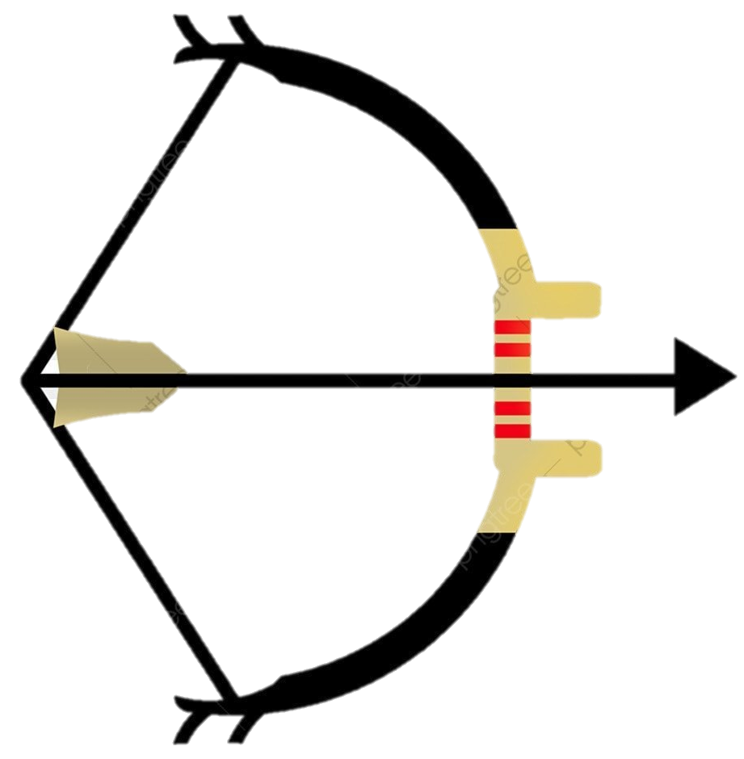  | 화살 발사 | 1) 일반 등급 (1) 이동속도 스탯 + 10% 2) 고급 등급 (1) 행운 + 10% 3) 희귀 등급 (1) 기본 공격 시 화살을 1개가 아닌 2개를 발사합니다. 4) 고유 등급 (1) 모든 투사체 스킬의 개수가 1개씩 추가 됩니다.

